1RA QUINC OCTUBRE 25
TORRE BALTA 810 - MIRAFLORES
ORDEN DE PAGO - OCTUBRE 2025 (PRIMERA QUINCENA) |  |  | TOTAL : | 12,021.77 | VENCIMIENTO
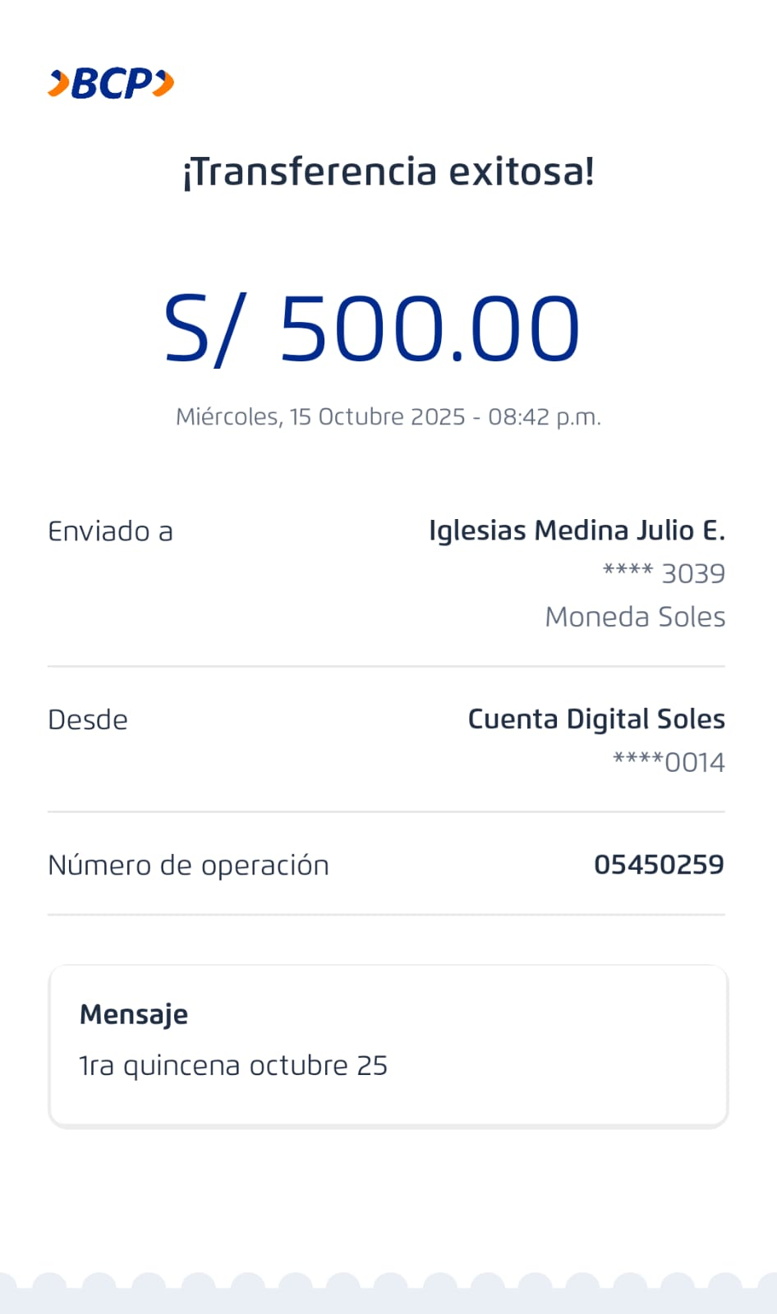
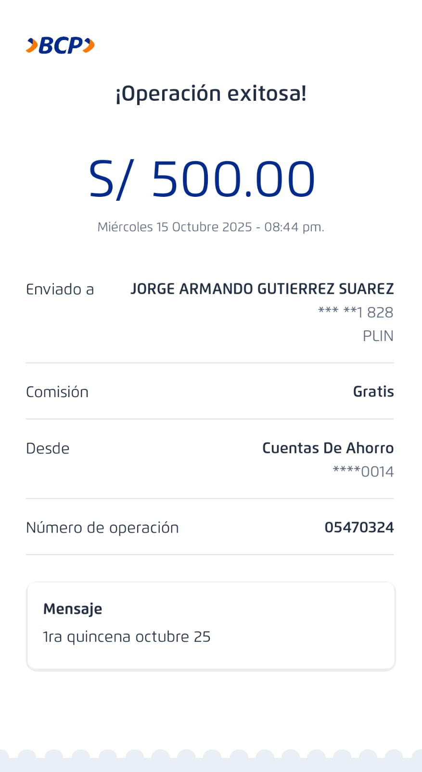
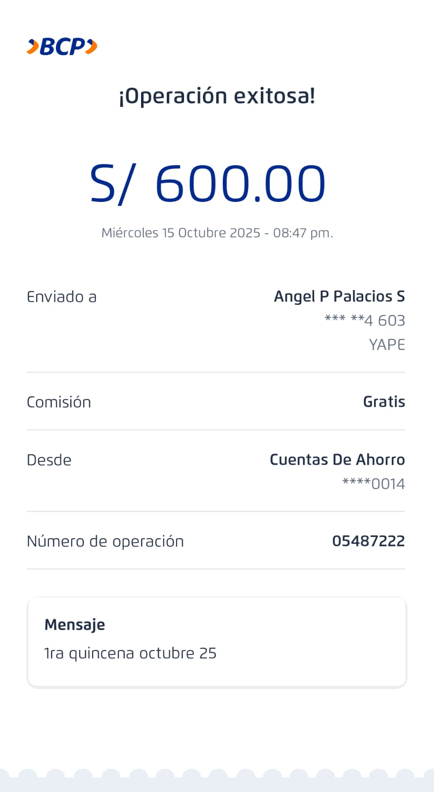
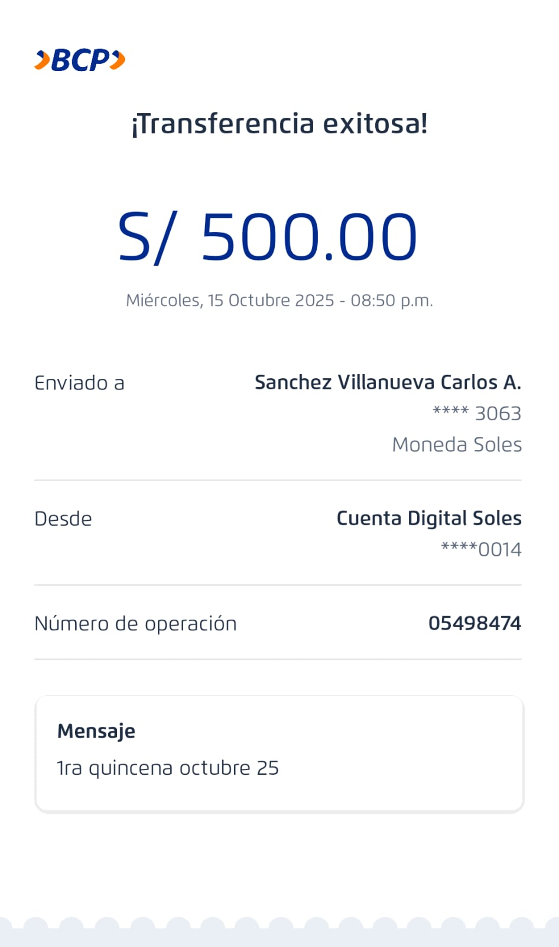
PERSONAL PERMANENTE - QUINCENA |  |  |  | 2,100.00
 | Julio Iglesias | Adelanto de sueldo BCP | 500.00 |  | 500.00 | Pagado
 | Jorge Gutierrez | Adelanto de sueldo IB 1073059751194 | 500.00 |  | 500.00 | Pagado
 | Angel Palacios | Adelanto de sueldo IB 1073043325411 | 500.00 |  | 600.00 | Pagado
 |  | Apoyo recibo de gas - Agosto 25 | 100.00
 | Carlos Sanchez | Adelanto de sueldo IB 1073097921648 | 500.00 |  | 500.00 | Pagado
LUZ DEL SUR |  |  |  | 2,166.10
 | 1466143 | Consumo Setiembre 2025 31/08/2025 | 1,598.80 |  | 2025-10-16
 | 1446699 | Consumo Setiembre 2025 09/10/2025 | 524.10 |  | 2025-10-24
 | 1466144 | Consumo Setiembre 2025 30/09/25 | 43.20 |  | 2025-10-16

SEDAPAL |  |  |  | 2,181.90
 | S106-0015046954 | Servicio de Agua - Setiembre 2025 | 2,181.90 |  | 2025-10-21
 | 5375398 | Periodo 04/09/2025 - 04/10/2025

IMPUESTOS |  |  |  | 2,408.77
BCP 002 19319425139402614 |  | DNI 47501969 GIULIANA JARA PEREZ
 | AFP-Prima | Mes Setiembre - 2025 | 257.98 |  | Pagado
 |  | Ticket-N° 5495984591
 | AFP-Profuturo | Mes Setiembre - 2025 | 283.79 |  | Pagado
 |  | Ticket- N° 3495984621

NEGOCIACIONES MADUENO & GARAY EIRL |  |  |  | 840.00
BBVA 0011-0368-0200512792 |  | RUC 20601185076
 | B001-00281617 | 07/10/25 - 2 BALON GRANDE CENTRAL | 420.00
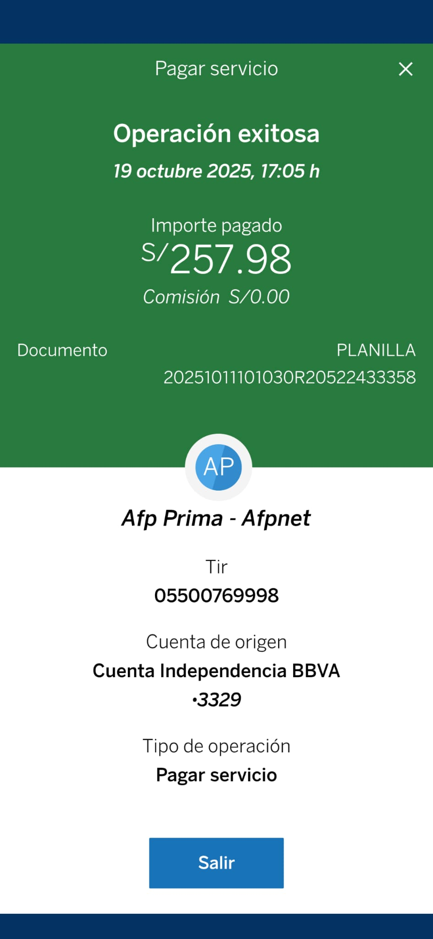
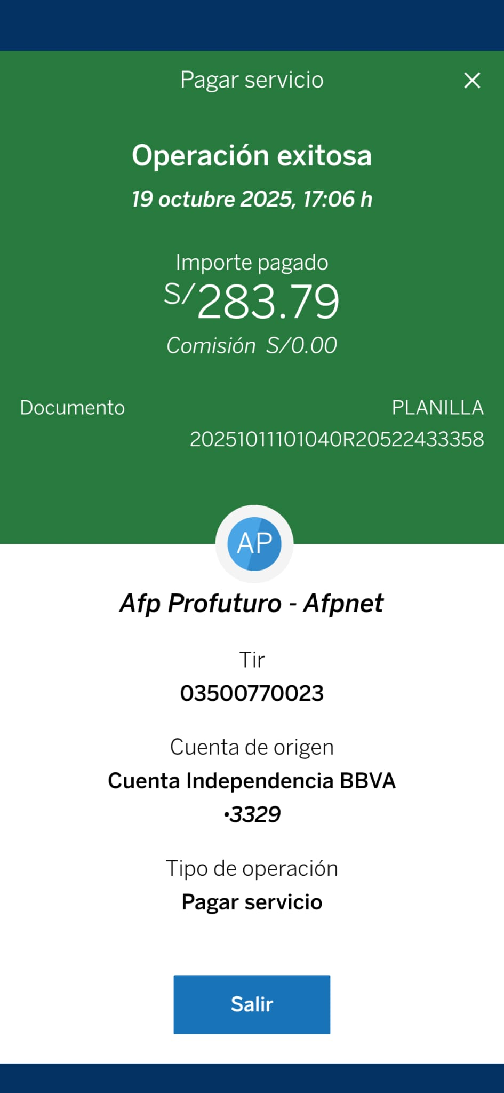
 |  | Servicio de gas del edificio. Periodo Contingencia
 | B002-00002460 | 13/10/25 - 2 BALON GRANDE CENTRAL | 420.00
 |  | Servicio de gas del edificio. Periodo Contingencia

DEPOSITO A CTA. DE GIULIANA JARA BCP PARA REALIZAR LOS PAGOS |  |  |  | 2,325.00

GIULIANA JARA PEREZ |  |  |  | 600.00 | Pagado
BBVA 0011-0366020080971 |  | DNI 47501969
 |  | Servicio de Administracion de Edificio | 600.00
 |  | 1ra quincena de octubre 25

IMPUESTOS |  |  |  | 427.00 | Pagado
 | Essalud | Impuestos ESSALUD | 427.00
 |  | Mes de Setiembre 25

SECURITY BONTHER SAC
BCP 193-16256893002 |  | Pelaez Lopez Fernando |  | 640.00 | Pagado
 | Recibo | Vigilancia interna 24 horas | 640.00
 |  | Mes de Setiembre 25 07 - 14 - 21 - 28 días

UNIDOS ASCENSORES |  |  |  | 498.00 | Pagado
BCP 193-2515609-0-90 | 002-193-002515609090-11 | RUC 20603725761
 | EB01-2665 | Mantenimiento Octubre 25 | 498.00

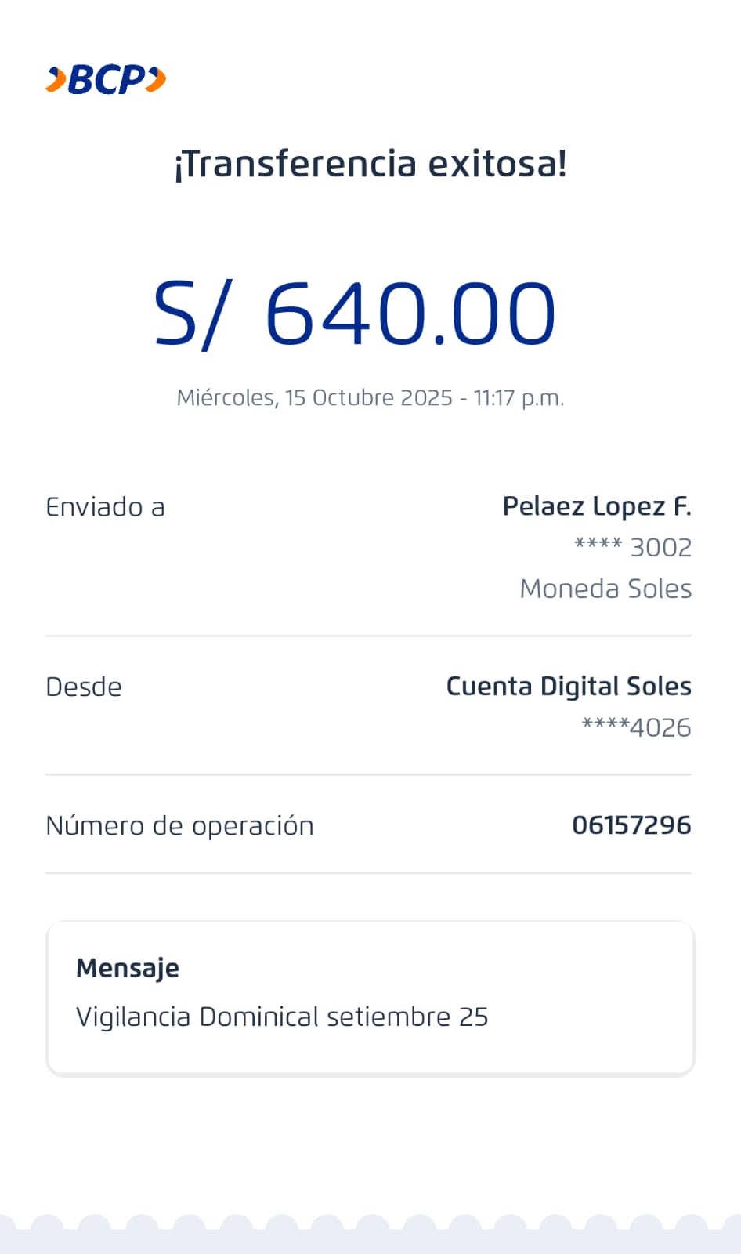
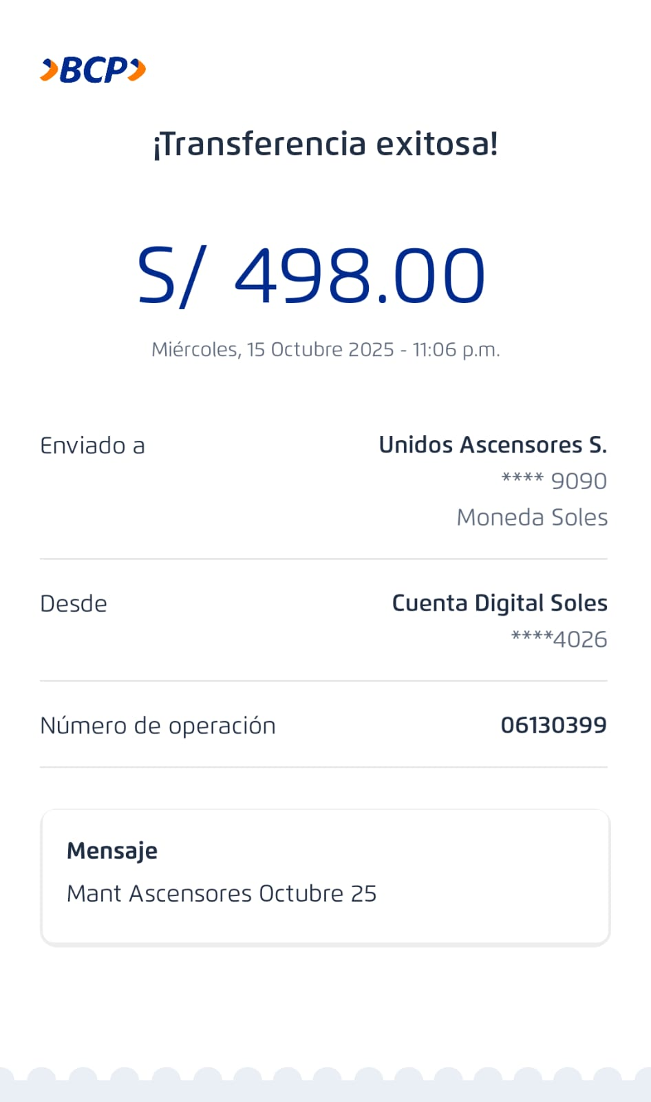
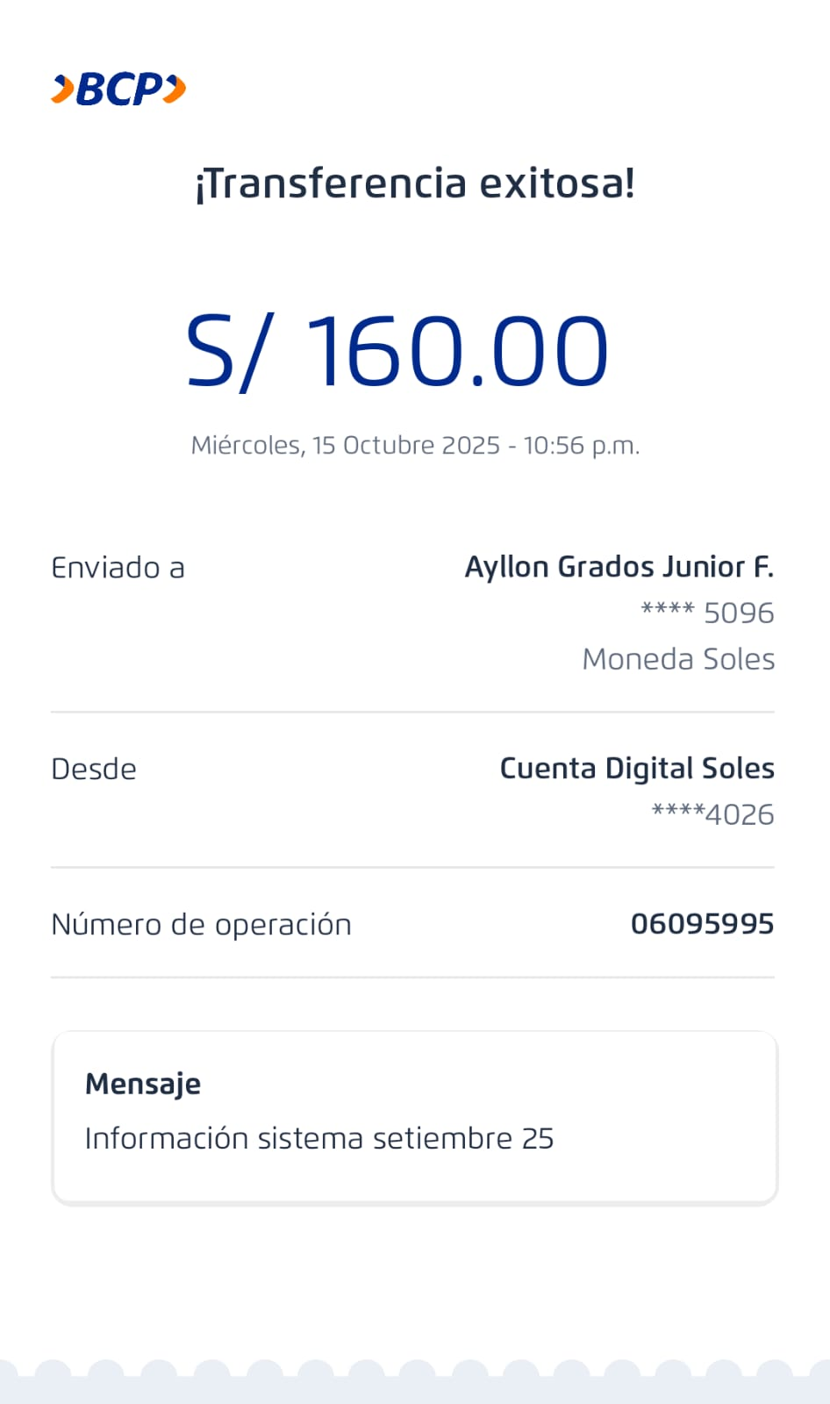
AYLLON GRADOS JUNIOR FERNANDO |  |  |  | 160.00 | Pagado
BCP 19377399585096 CCI 00219317739958509614 DNI 75358060
 | Sep-25 | Ingreso de información de pagos al sistema | 160.00

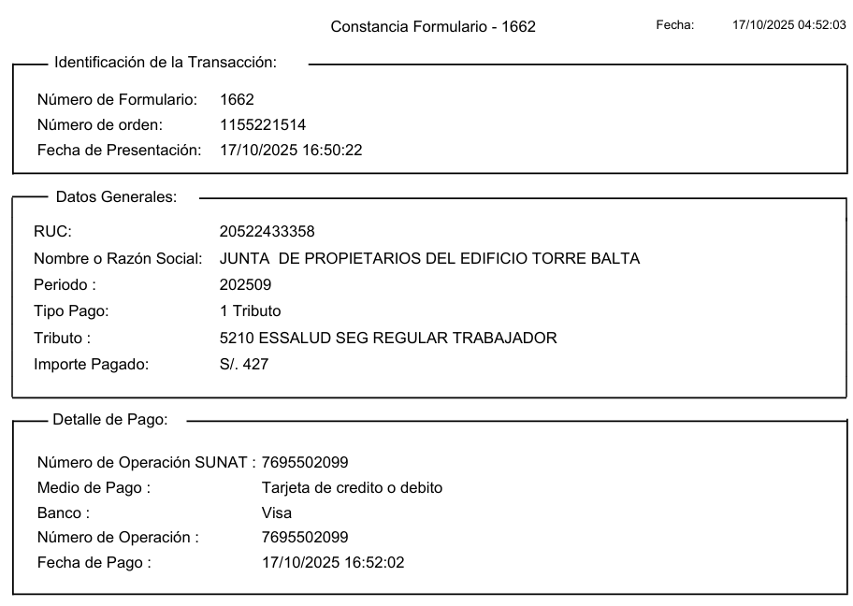
 |  | Pendientes:
 |  | Reparación, soldadura de puerta peatonal SS
 |  | Reparación, puerta piso 2
 |  | Compra de luminarias para reemplazo
 |  | Reparación puerta de cochera Victor Fajardo

 |  | CIRCULAR PARA COBRANZA MOROSOS, PARA ABONO
 |  | JUNIOR REGULARIZAR LOS EECC
 |  | 1 CITA CON EL ABOGADO DE INFO DEL BBVA

